Introducción
INTRODUCCIÓN

A través del proyecto PremiumLightPro, se ha desarrollado esta herramienta para iluminación interior, siguiendo los criterios establecidos en las guías de iluminación que se encuentran disponibles en la página web del proyecto. Visite http://www.premiumlightpro.es/ para más información. Esta herramienta está compuesta de dos partes: | ¿Qué significa LCC?
 | Las siglas LCC significan life-cycle costing (coste de ciclo de vida). Al usar una herramienta LCC podemos determinar los costes asociados al uso y mantenimiento de un producto a lo largo de su vida útil. Se pueden hacer comparativas entre diferentes productos. Tener una perspectiva del coste de ciclo de vida puede ser muy útil antes de adquirir un producto, y permite tener una estrategia económica más precisa.
Criterios de Compra de Premium Light
Cálculo del Ciclo de Vida de la iluminación | Herramienta de Costes de Ciclo de Vida

La herramienta ha sido desarrollada por la asociación ECOSERVEIS (www.ecoserveis.net) en base a archivos proporcionados por la Austrian Energy Agency (en.energyagency.at/) y por la National Agency of Public Procurement (www.upphandlingsmyndigheten.se/en). | Esta herramienta esta diseñada para el cálculo de los costes de ciclo de vida de diferentes sistemas de iluminación exterior y la comparación entre estos. Los tres aspectos principales són: "compra y instalación", "coste energético" y "costes de mantenimiento". Estas variables se calculan sobre un período de análisis concreto y són comparables.
Cómo usar los criterios de compra de Premium Light Pro
La herramienta que contiene los criterios de compra de Premium Light Pro permite comparar varios productos LED para iluminación exterior antes de comprarlos, o simplemente validar si el producto que nos interesa comprar va a cumplir o no con los requisitos necesarios para un funcionamiento adecuado y eficiente | Los datos específicos de los productos se introducen en la pestaña "LCC Datos Específicos". Las celdas verdes son variables a introducir o modificables, mientras que las celdas naranjas son valores calculados automaticamente. Para incluir el factor de la vida útil, el usuario puede escoger entre tres planes de reemplazo. Estos siguen unos patrones determinados que tienen una amplitud simétrica alrededor del fin de la vida útil del producto. Esta amplitud se calcula usando el tiempo de vida y el valor L. A continuación, se define el numero de luminarias instaladas/reemplazadas para cada año. Si se desconocen los costes asociados al desecho o al reciclaje, se pueden estimar o poner 0 si no se quieren tener en cuenta estos factores.
Para ello, debemos introducir todos los datos conocidos de nuestro producto en las celdas blancas en la hoja "CC Exterior", y mediante un esquema de símbolos, podremos ver si el producto cumple o no con los criterios de compra que establecen nuestras guías de iluminación. Los datos desconocidos pueden estimarse o omitirse. | En la hoja "LCC Resultados y Comparación" se muestran las conclusiones y la comparación entre 3 productos. Se añaden además varios gráficos que permiten visualizar la comparación entre los productos y facilitan la comprensión de los resultados. Finalmente, se muestran los costes anuales para los diferentes aspectos mencionados y para los 3 productos comparados.
Finalmente, el programa nos da tambien una nota (sobre 100) que nos orienta sobre la calidad del producto que estamos dispuestos a comprar | Esta herramienta calcula los costes para un período de tiempo determinado de 30 años, pero no tiene en cuenta la evolución dinámica de los precios como por ejemplo la inflación. Aún así, se pueden considerar cambios estáticos en los precios, a introducir en la hoja "LCC Datos Base".
Nota: esta herramienta valora los productos a nivel energético y tienendo en cuenta aspectos que pueden afectar a la salud de las personas que hacen uso de la iluminación, pero no tiene en cuenta la relación de calidad-precio de los productos | Los cálculos y resultados detallados pueden verse en la hoja "Cálculos nueva instalación". En caso de dudas respecto al origen de ciertos valores, los métodos de cálculo se pueden ver tambien en esta hoja de cálculo.
 | Los valores originales que figuran en las celdas verdes son por defecto, y no provienen de ningún proyecto en concreto.

 | Contacto
 | Para cualquier duda respecto a los métodos de uso de las herramientas o para solicitudes de mejoras, escríbenos a:
 | premiumlightpro@ecoserveis.net

Este proyecto ha recibido financiación del programa de investigación e innovación de la Unión Europea, Horizonte 2020, en virtud del acuerdo de subvención Nº 6925931

CC Exterior
Este proyecto ha recibido financiación del programa de investigación e innovación de la Unión Europea, Horizonte 2020, en virtud del acuerdo de subvención Nº 6925931
Criterios de Compra para Iluminación Exterior
 | Producto | Luminaria 1 | Luminaria 2 | Luminaria 3

 | Datos Producto
 | Luz que emite la luminaria (Lm) | 1300 lm | 1500 lm | 1300 lm
 | Potencia eléctrica de la luminaria (W) | 10 W | 11 W | 10 W
 | Iluminancia horizontal (lux) | 500 lux | 500 lux | 500 lux
 | Vida útil L80B10 (horas) | 100000 h | 100000 h | 100000 h
 | Tasa de fallo del controlador (% tras 1000h de uso) | 0.1 % | 0.1 % | 0.1 %
 | Área iluminada por cada punto de luz (m2) | 8 | 9 | 8
 | Número total de luminarias | 500 | 500 | 500
 | Precio por unidad | 8.00 € | 8.50 € | 8.00 €
 | Color:
 | Temperatura cromática (ºK) | 3000 | 2700 | 5000
 | Índice de Reproducción cromática (IRC o CRI) | 80 | 80 | 80
 | Consistencia cromática (elipses de MacAdam) | 4 elipses de MacAdam | 4 elipses de MacAdam | 4 elipses de MacAdam
 | Factor de Potencia (luz total) | 0.9 | 0.9 | 0.9
 | Factor de Potencia (en 50% de atenuación) | 0.85 | 0.85 | 0.85
 | Factor de atenuación (%) | 80 % | 50 % | 60 %
 | Protección:
 | Protección contra el deslumbramiento | G4 | G5 | G6
 | Grado de protección IP | IP66 | IP66 | IP66
 | Grado de protección IK | IK08 | IK08 | IK08
 | Protección IEC | Clase II | Clase II | Clase II
 | Protección contra sobretensiones | 15 kV | 15 kV | 15 kV
 | MF - Factor de mantenimiento | 0.8 | 0.8 | 0.8
 | Años de garantía | 11 años | 11 años | 11 años

 | Espacio | Luminaria 1 | Luminaria 2 | Luminaria 3

 | Datos Espacio
 | Tipo de via a iluminar | Carreteras y autopistas | Áreas con tráfico mixto | Áreas con tráfico mixto
 | Anchura de la vía a iluminar (m) | 10 | 10 | 10
 | Horas de uso diario de la iluminación (luz máxima) | 8 h | 8 h | 8 h
 | Horas de uso diario de la iluminación (atenuada) | 2 h | 2 h | 0 h
 | Tipo de instalación | Instalación ya existente | Instalación nueva | Instalación nueva

 | Precio de la electricidad inc. IVA (€/kWh): | 0.12 €/kWh

 | Conclusiones | Luminaria 1 | Luminaria 2 | Luminaria 3

 | Resultados
 | Eficiencia energética (Lm/W) | 1 | 1 | 1
 | Vida útil L80B10 | 1 | 1 | 1
 | Tasa de fallo del controlador | 1 | 1 | 1
 | Dp (PDI), Indicador de densidad de potencia | 0.0025 | 0.0024444444444 | 0.0025
 | De (AECI), Indicador de consumo de energía anual | 4380 | 4015 | 3650
 | Valor de PDI | 1 | 1 | 1
 | Valor de AECI | 1 | 0 | 0
 | Temperatura de color | 1 | 1 | 0
 | Reproducción cromática | 1 | 1 | 1
 | Consistencia cromática | 1 | 1 | 1
 | Factor de potencia | 1 | 1 | 1
 | Protección contra el deslumbramiento | 1 | 1 | 1
 | Protección IP | 1 | 1 | 1
 | Protección IK | 1 | 1 | 1
 | Protección IEC | 1 | 1 | 1
 | Protección IEC | 1 | 1 | 1
 | Garantía del producto | 1 | 1 | 1

 | NOTA GENERAL (sobre 100) | 100.00 | 93.10 | 89.66

 | Leyenda de símbolos
 | Este símbolo representa que el producto cumple con los criterios de compra de Premium Light Pro en un aspecto determinado | 1
 | Al aparecer este símbolo, nos indica que el producto no es óptimo, pero cumple dentro de el rango de tolerancias de los criterios de Premium Light Pro y, por lo tanto, el producto se considera adecuado | 0.5
 | Este símbolo representa que el producto NO cumple con los criterios de compra de Premium Light Pro. Se considera que si aparece este símbolo en algun aspecto, el producto no es adecuado | 0

LCC Datos Base
Iluminación Interior - Cálculo de los Costes de Ciclo de Vida

Información General

Precio de la Electricidad | €/kWh | 0.12
Costes Laborales de Instalación | €/h | 20.00
Costes laborales de Mantenimiento/Reemplazo | €/h | 20.00
Costes laborales de Limpieza | €/h | 10.00
Periodo de estudio | años | 30.00

Cambio en los precios

Ratio de descuento de los productos | %/año | -1.0
Electricidad | %/año | 1.5
Mantenimiento | %/año | 1.0
Costes laborales | %/año | 1.0

Este proyecto ha recibido financiación del programa de investigación e innovación de la Unión Europea, Horizonte 2020, en virtud del acuerdo de subvención Nº 6925931

LCC Datos Específicos
Nueva Instalación

Número total de luminarias | 500 |  |  |  |  | Plan de reemplazo 1

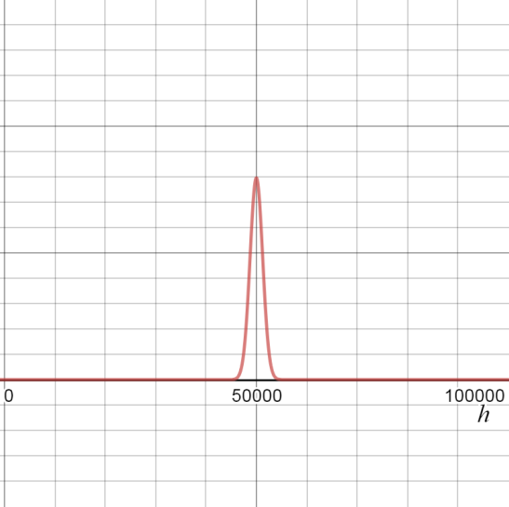
Este proyecto ha recibido financiación del programa de investigación e innovación de la Unión Europea, Horizonte 2020, en virtud del acuerdo de subvención Nº 6925931
 |  |  |  |  |  |  |  |  |  |  | Cuando el flujo luminoso se degrada y hay que reemplazar las luminarias, 95 % de las luminarias se reemplazan a lo largo de un período equivalente al 10% de la vida útil, simétricamente alrededor del tiempo medio en que el flujo luminoso llega al valor mínimo establecido (ver esquema de muestra)
Producto (luminaria) |  | 1 | 2 | 3

Nombre |  | LED 1 | LED 2 | LED 3

Precio por unidad | € | 8 | 8.5 | 8
Vida Útil (horas de uso) | L80 | 100000 | 100000 | 100000

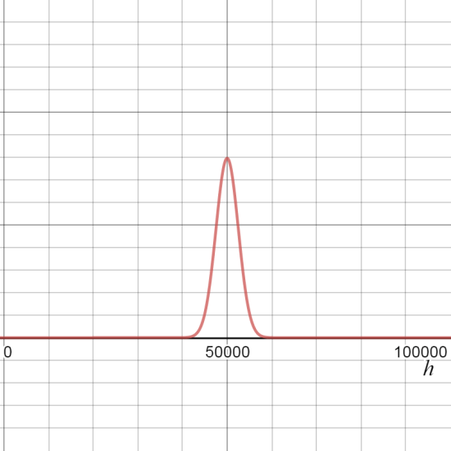
¿Es una luz regulable? |  | Si | Si | No |  | Plan de reemplazo 2
Potencia nominal | W | 10 | 11 | 10
Horas de uso sin atenuar (luz total) | h/día | 8 | 8 | 8 |  |  |  |  |  |  | Cuando el flujo luminoso se degrada y hay que reemplazar las luminarias, 95 % de las luminarias se reemplazan a lo largo de un período equivalente al 20% de la vida útil, simétricamente alrededor del tiempo medio en que el flujo luminoso llega al valor mínimo establecido (ver esquema de muestra)
Reducción de potencia al atenuar | % | 80 | 50 | 60
Horas de uso atenuado (luz baja) | h/día | 2 | 2 | 0
Horas de uso general | h/año | 3504 | 3285 | 2920

Máxima degradación del flujo luminoso | % | 20 | 20 | 20
Tiempo hasta el reemplazo | años | 27.4 | 27.4 | 34.2
Fallos imprevistos | %/año | 0.1 | 0.1 | 0.1
Tiempo de instalación | min/pieza | 11 | 10 | 11 |  | Plan de reemplazo 3
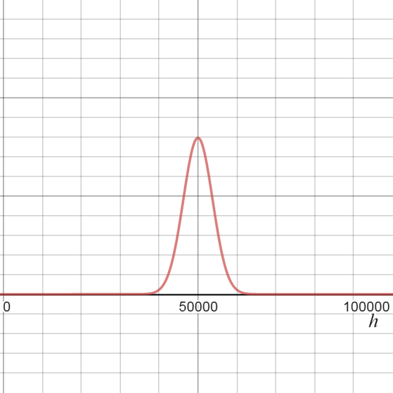
Intérvalo entre limpiezas | años | 5 | 5 | 5
Tiempo de limpieza | min/pieza | 6 | 6 | 6 |  |  |  |  |  |  | Cuando el flujo luminoso se degrada y hay que reemplazar las luminarias, 95 % de las luminarias se reemplazan a lo largo de un período equivalente al 30% de la vida útil, simétricamente alrededor del tiempo medio en que el flujo luminoso llega al valor mínimo establecido (ver esquema de muestra)
Tiempo de reparación | min/pieza | 10 | 9 | 10
Coste de desecho | €/pieza | 0 | 0 | 0
Valor de reciclaje | €/pieza | 0 | 0 | 0
Alquiler del espacio | €/pieza/año | 0 | 0 | 0

Plan de reemplazo | replacement plan 1 | Valor L |  | 80

Número de luminarias instaladas cada año
Año | 1 | 2 | 3 | 4 | 5 | 6 | 7 | 8 | 9 | 10 | 11 | 12 | 13 | 14 | 15 | 16 | 17 | 18 | 19 | 20 | 21 | 22 | 23 | 24 | 25 | 26 | 27 | 28 | 29 | 30
Número de luminarias | 500 | 0 | 0 | 0 | 0 | 0 | 0 | 0 | 0 | 0 | 0 | 0 | 0 | 0 | 0 | 0 | 0 | 0 | 0 | 0 | 0 | 0 | 0 | 0 | 0 | 0 | 0 | 0 | 0 | 0

LCC Resultados y Comparación
Resultados y Comparación
Este proyecto ha recibido financiación del programa de investigación e innovación de la Unión Europea, Horizonte 2020, en virtud del acuerdo de subvención Nº 6925931

Coste Total (€)
Distribución de Costes (€)
 | Compra + Instalación | Energía | Mantenimiento
LED 1 | 5,833 | 78,921 | 9,897
LED 2 | 5,917 | 81,388 | 9,932
LED 3 | 5,833 | 65,768 | 3,721
Comparación de Costes
 |  | LED 1 | LED 2 | LED 3
Total | € | 94,652 | 97,236 | 75,322
Compra y Instalación € |  | 5,833 | 5,917 | 5,833
Energía | € | 78,921 | 81,388 | 65,768
Mantenimiento | € | 9,897 | 9,932 | 3,721

Coste Anual (€)

Coste Anual

Año |  | 1 | 2 | 3 | 4 | 5 | 6 | 7 | 8 | 9 | 10 | 11 | 12 | 13 | 14 | 15 | 16 | 17 | 18 | 19 | 20 | 21 | 22 | 23 | 24 | 25 | 26 | 27 | 28 | 29 | 30 | Total

LED 1 | Total | 7,941 | 2,140 | 2,172 | 2,204 | 2,757 | 2,271 | 2,305 | 2,339 | 2,374 | 2,956 | 2,446 | 2,482 | 2,519 | 2,557 | 3,170 | 2,634 | 2,674 | 2,714 | 2,754 | 3,400 | 2,837 | 2,880 | 2,923 | 2,967 | 3,646 | 3,056 | 3,607 | 8,711 | 3,307 | 3,911 | 94,652
 | Compra + Instalación | 5,833 | - | - | - | - | - | - | - | - | - | - | - | - | - | - | - | - | - | - | - | - | - | - | - | - | - | - | - | - | - | 5,833
 | Energía | 2,102 | 2,134 | 2,166 | 2,198 | 2,231 | 2,265 | 2,299 | 2,333 | 2,368 | 2,404 | 2,440 | 2,477 | 2,514 | 2,551 | 2,590 | 2,628 | 2,668 | 2,708 | 2,749 | 2,790 | 2,832 | 2,874 | 2,917 | 2,961 | 3,005 | 3,050 | 3,096 | 3,143 | 3,190 | 3,238 | 78,921
 | Mantenimiento | 6 | 6 | 6 | 6 | 526 | 6 | 6 | 6 | 6 | 553 | 6 | 6 | 6 | 6 | 580 | 6 | 6 | 6 | 6 | 610 | 6 | 6 | 6 | 6 | 641 | 6 | 511 | 5,568 | 117 | 673 | 9,897

LED 2 | Total | 8,091 | 2,206 | 2,239 | 2,273 | 2,827 | 2,341 | 2,376 | 2,412 | 2,448 | 3,032 | 2,522 | 2,560 | 2,598 | 2,637 | 3,251 | 2,716 | 2,757 | 2,798 | 2,840 | 3,487 | 2,926 | 2,970 | 3,014 | 3,059 | 3,740 | 3,152 | 3,707 | 8,838 | 3,407 | 4,012 | 97,236
 | Compra + Instalación | 5,917 | - | - | - | - | - | - | - | - | - | - | - | - | - | - | - | - | - | - | - | - | - | - | - | - | - | - | - | - | - | 5,917
 | Energía | 2,168 | 2,201 | 2,234 | 2,267 | 2,301 | 2,336 | 2,371 | 2,406 | 2,442 | 2,479 | 2,516 | 2,554 | 2,592 | 2,631 | 2,671 | 2,711 | 2,751 | 2,793 | 2,834 | 2,877 | 2,920 | 2,964 | 3,008 | 3,054 | 3,099 | 3,146 | 3,193 | 3,241 | 3,289 | 3,339 | 81,388
 | Mantenimiento | 6 | 6 | 6 | 6 | 526 | 6 | 6 | 6 | 6 | 553 | 6 | 6 | 6 | 6 | 580 | 6 | 6 | 6 | 6 | 610 | 6 | 6 | 6 | 6 | 641 | 6 | 514 | 5,597 | 118 | 673 | 9,932

LED 3 | Total | 7,591 | 1,784 | 1,811 | 1,838 | 2,386 | 1,893 | 1,921 | 1,950 | 1,979 | 2,556 | 2,039 | 2,070 | 2,100 | 2,132 | 2,739 | 2,196 | 2,229 | 2,262 | 2,296 | 2,935 | 2,365 | 2,401 | 2,437 | 2,473 | 3,145 | 2,548 | 2,586 | 2,625 | 2,664 | 3,371 | 75,322
 | Compra + Instalación | 5,833 | - | - | - | - | - | - | - | - | - | - | - | - | - | - | - | - | - | - | - | - | - | - | - | - | - | - | - | - | - | 5,833
 | Energía | 1,752 | 1,778 | 1,805 | 1,832 | 1,860 | 1,887 | 1,916 | 1,944 | 1,974 | 2,003 | 2,033 | 2,064 | 2,095 | 2,126 | 2,158 | 2,190 | 2,223 | 2,257 | 2,290 | 2,325 | 2,360 | 2,395 | 2,431 | 2,467 | 2,504 | 2,542 | 2,580 | 2,619 | 2,658 | 2,698 | 65,768
 | Mantenimiento | 6 | 6 | 6 | 6 | 526 | 6 | 6 | 6 | 6 | 553 | 6 | 6 | 6 | 6 | 580 | 6 | 6 | 6 | 6 | 610 | 6 | 6 | 6 | 6 | 641 | 6 | 6 | 6 | 6 | 673 | 3,721

